Voorblad verslag
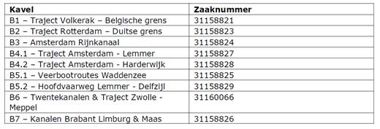
Bijlage B: Verslag activiteiten RI&E in Projecten

Projectnaam | IJsbestrijding vaarwegen | Verslag opgesteld op | 2020-06-18
Project- of Clusternummer | S.004756 | Verslag versie | 5.0
Clusternaam (voor PPO) | Projectteam IMWS | Verslag opgesteld door | R.M. Jansen/ J.B. Krapels

Locatie RI&E sessie | Skype | Verslag geakkoordeerd op | 2020-06-18
Datum RI&E sessie | 2020-04-16 | Verslag geakkoordeerd door | Herman van Dijk/ Technisch Manager
RI&E opgesteld door | R.M. Jansen

Algemene informatie | Deze RI&E is onderverdeeld in drie delen 1. Obejct of areaal risicos, 2. procesrisicos IV, 3. Bottomup risicos.

RI&E horende bij de contracten voor IJsbestrijding vaarwegen 2020-2025:

RWS risicomatrix
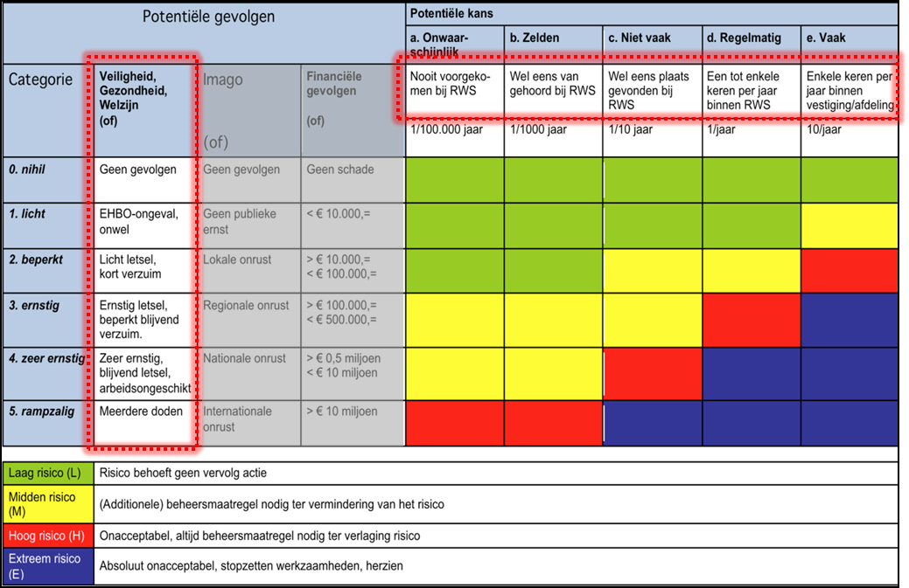
Conform Kader Veiligheidsmanagement (versie 2.0 d.d. 05-10-2017)

